2023_12_data
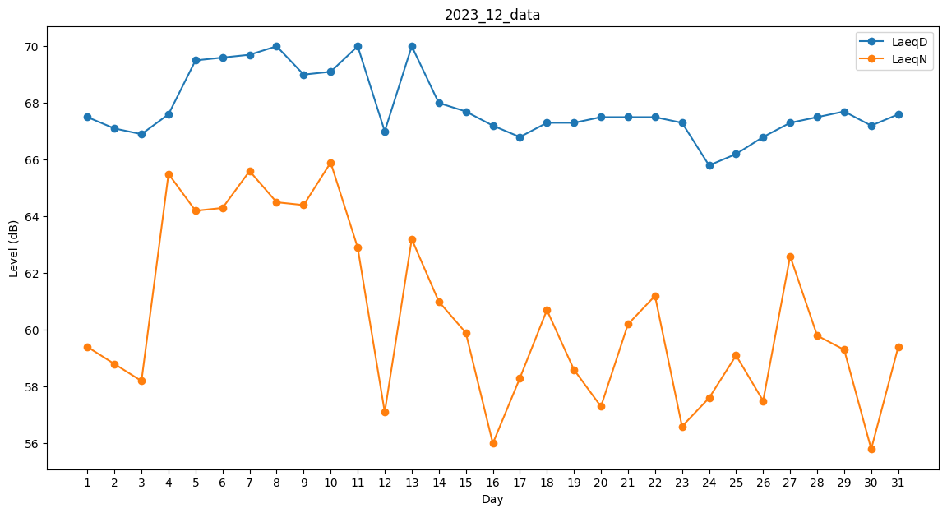
Day | LaeqD | LaeqN
1 | 67.5 | 59.4
2 | 67.1 | 58.8
3 | 66.9 | 58.2
4 | 67.6 | 65.5
5 | 69.5 | 64.2
6 | 69.6 | 64.3
7 | 69.7 | 65.6
8 | 70 | 64.5
9 | 69 | 64.4
10 | 69.1 | 65.9
11 | 70 | 62.9
12 | 67 | 57.1
13 | 70 | 63.2
14 | 68 | 61
15 | 67.7 | 59.9
16 | 67.2 | 56
17 | 66.8 | 58.3
18 | 67.3 | 60.7
19 | 67.3 | 58.6
20 | 67.5 | 57.3
21 | 67.5 | 60.2
22 | 67.5 | 61.2
23 | 67.3 | 56.6
24 | 65.8 | 57.6
25 | 66.2 | 59.1
26 | 66.8 | 57.5
27 | 67.3 | 62.6
28 | 67.5 | 59.8
29 | 67.7 | 59.3
30 | 67.2 | 55.8
31 | 67.6 | 59.4

